Sheet1
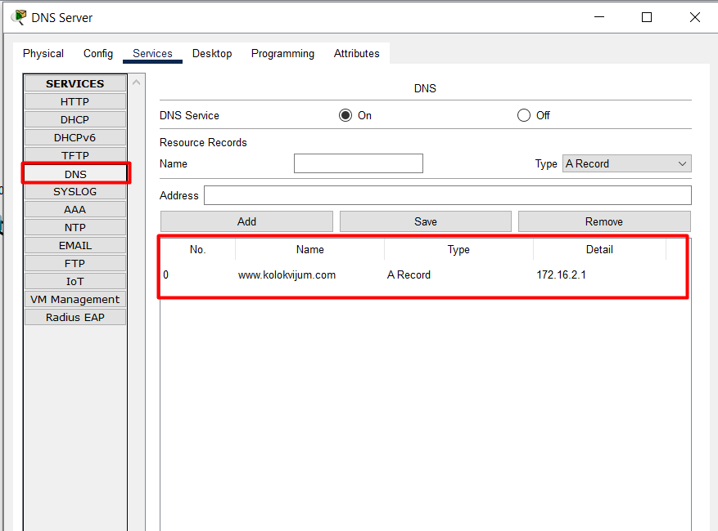
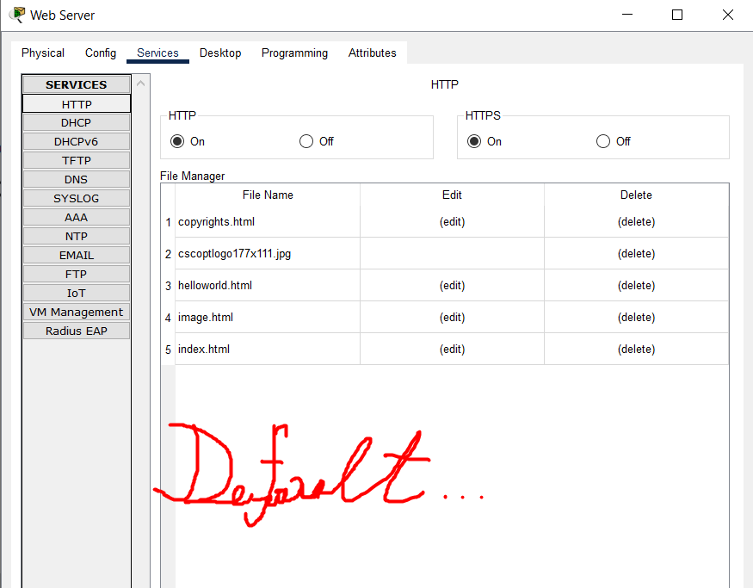
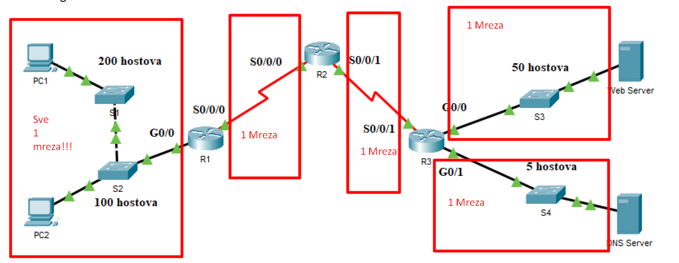
 |  |  |  |  |  |  | Sljedeći korak jeste dobro PODMREŽAVANJE!
 |  |  |  |  |  |  | Ako se desi greška prilikom podmrežavanja 0 bodova
 |  |  |  |  |  |  | jer bez adresa nema ni prolaska ping-a ..
 |  |  |  |  |  |  | Elem, može se desiti da se uređajima dodijele
 |  |  |  |  |  |  | adrese koje nisu propisane tekstom zadatka i onda da
 |  |  |  |  |  |  | se dobije mreža kroz koju prolazi ping ali opet to je manje bodova..

 |  |  |  |  |  |  | S'lijeva u'desno gledaj!
 |  |  |  |  |  |  | 1) Mreža ima 200+100+1(router interface) = 301 hostova
 |  |  |  |  |  |  | 2) mreža 2(router interface) hostova
 |  |  |  |  |  |  | 3) mreža 2(router interface) hostova
 |  |  |  |  |  |  | 4) mreža ima 50 + 1(router interface) hostova
 |  |  |  |  |  |  | 5) mreža ima 5 +1(router interface) hostova

SWITCH OBJEDINJUJE MREŽE!!!

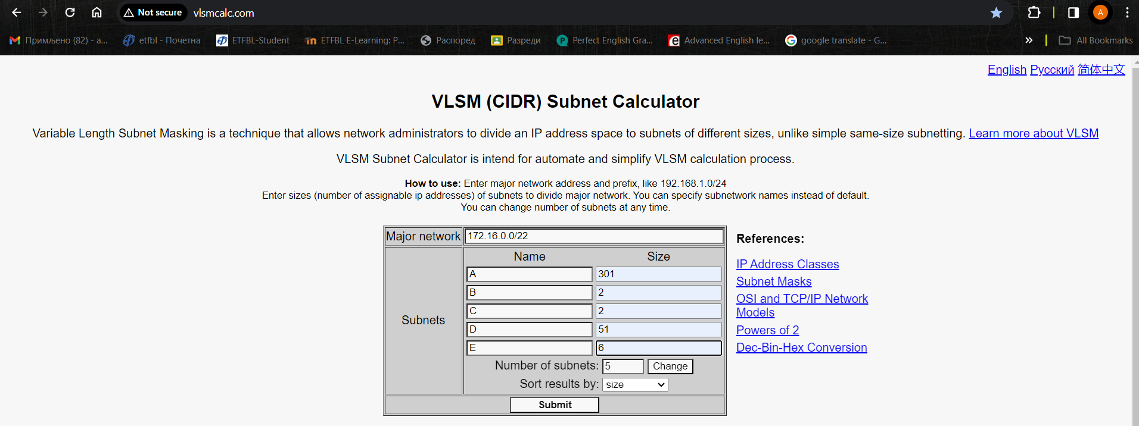

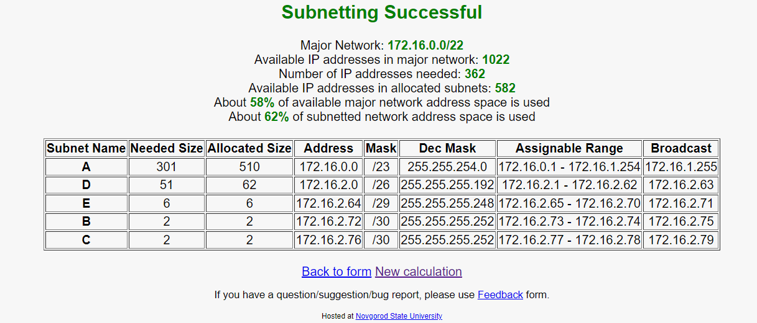

 |  |  |  |  |  | Dalje, čitam tekst zadatka i uređajima dodijeljujem IPv4 Address onako kako je propisano..

 |  |  |  |  |  | R1-R2 serijska veza!!!
 |  |  |  |  |  | R2-R3 serijska veza!!!

 |  |  |  |  |  | Lako..zadnja korisna adresa iz odgovarajućeg opsega jeste BroadCastAddress - 1 ..

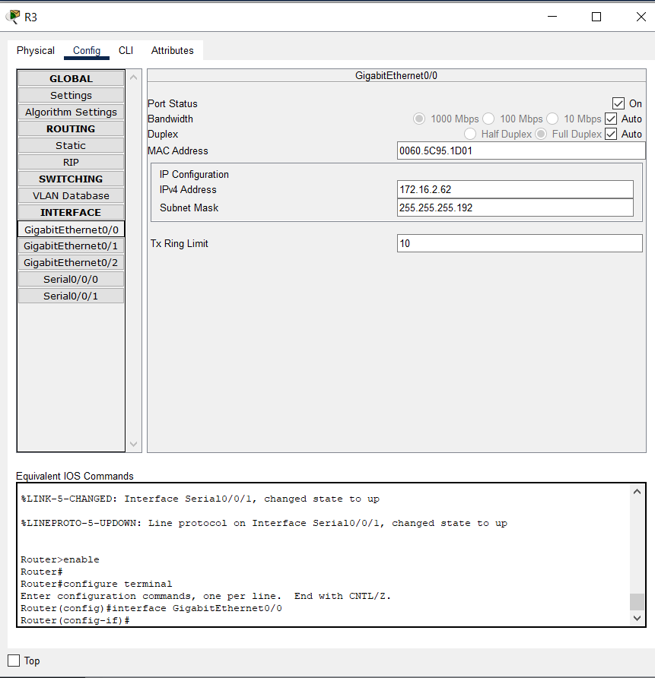
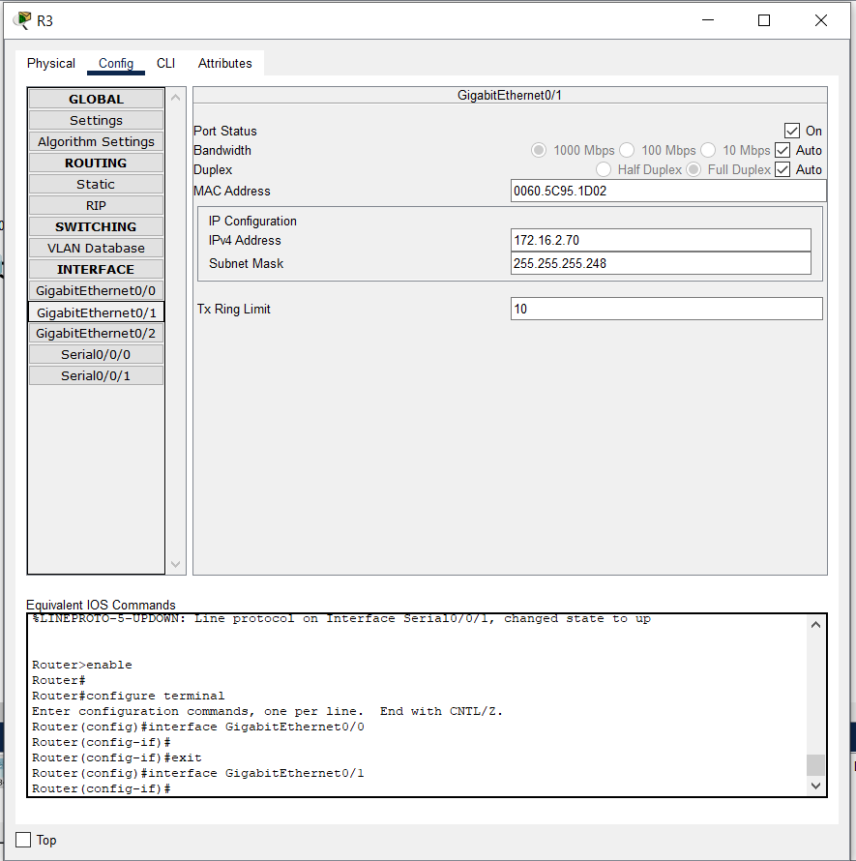
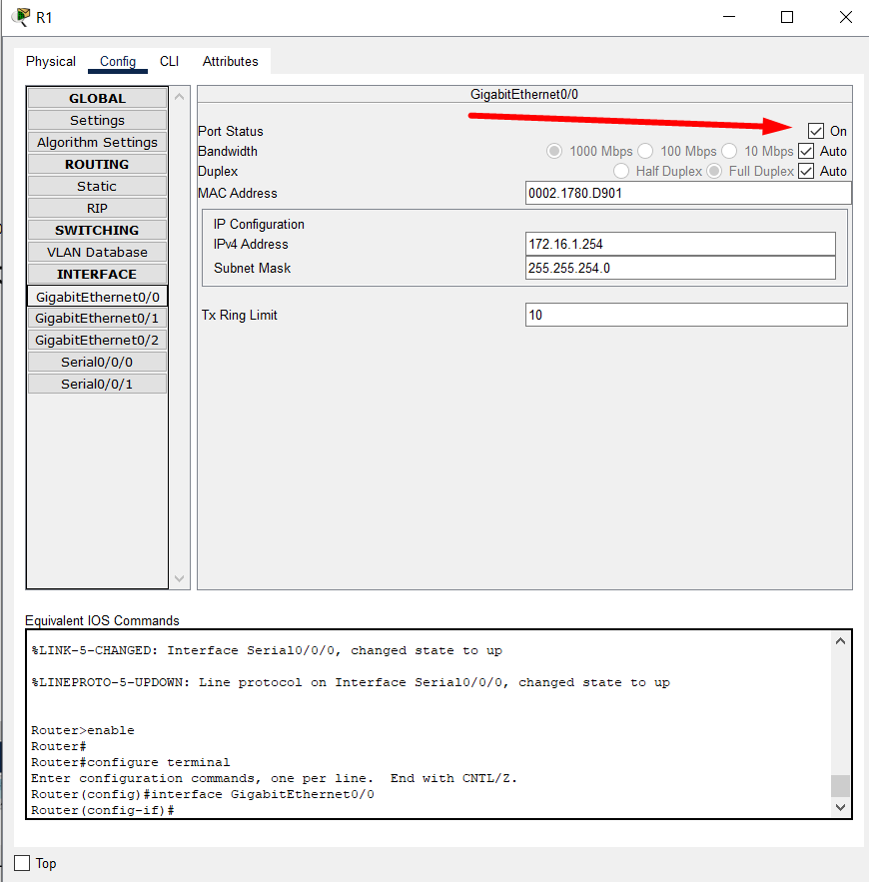

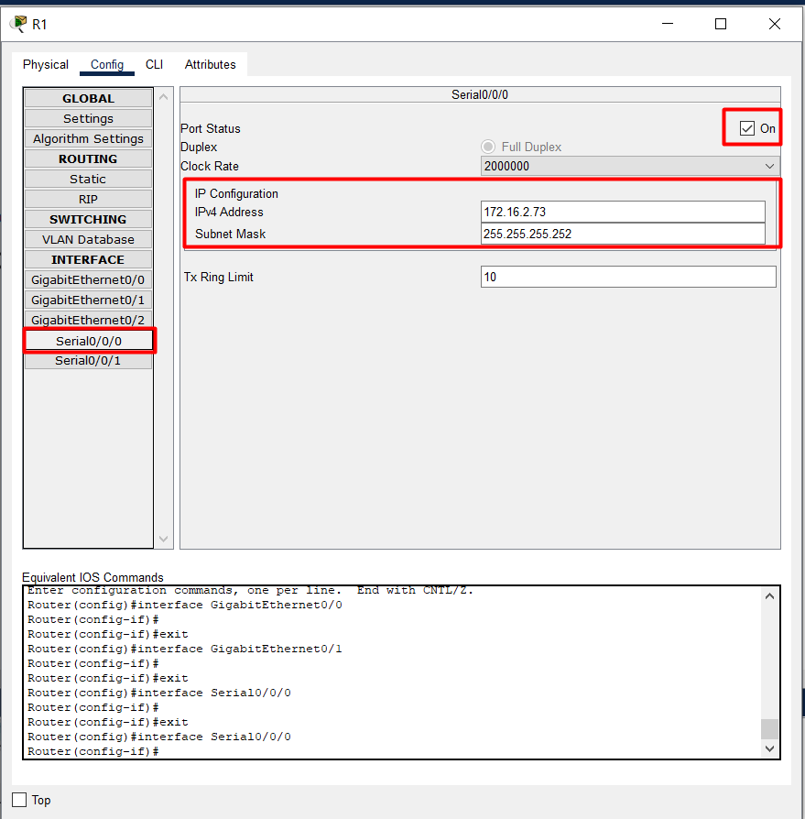
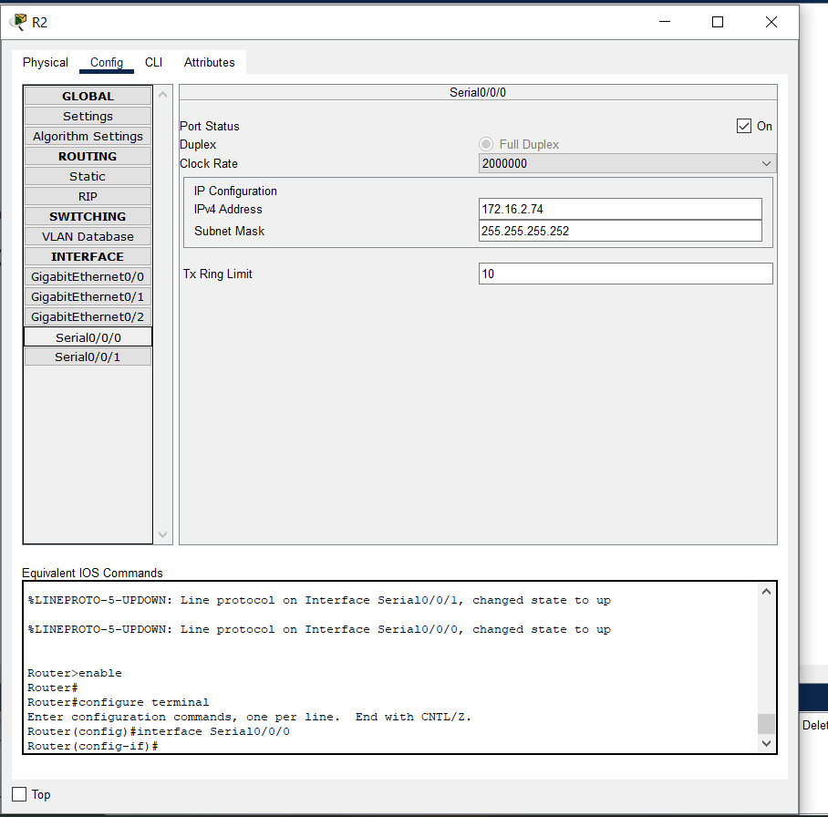

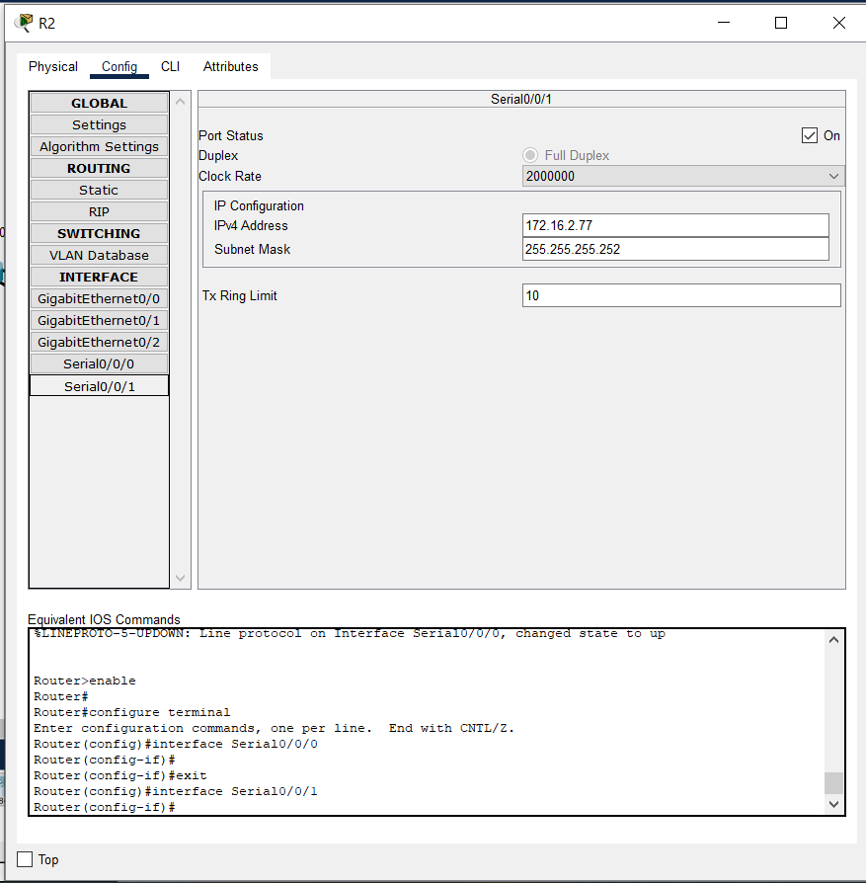
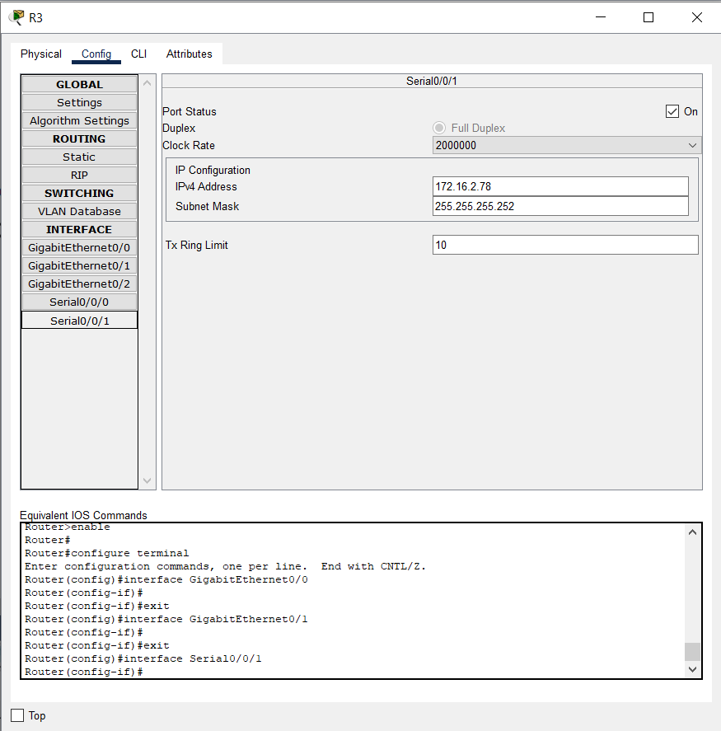

Samo čitaš tekst zadatka..

Komande:
enable
config t
interface vlan 1
ip address | 172.16.1.252 | 255.255.254.0 | Adresa za 2 manja od same adrese rutera? -Dakle, nađem adresu na koju je Switch povezan. To je adresa G0/0 od R1 rutera, zatim -2 i eto ga ..
no shutdown
end
write
config t
line vty 0 15
transport input telnet
password lozzinka
login
end
write

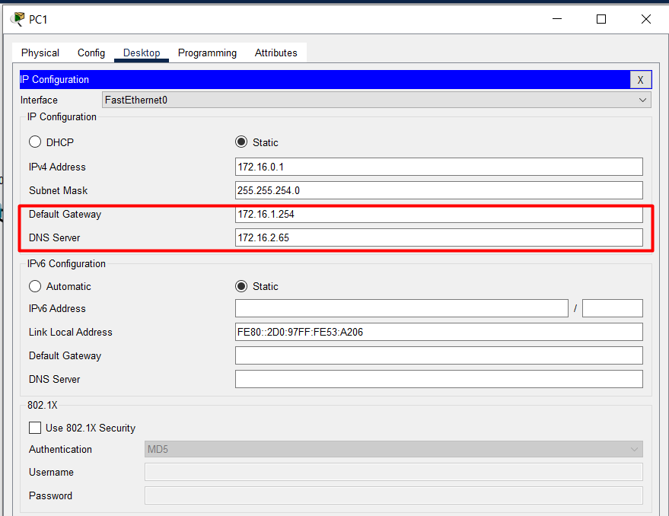
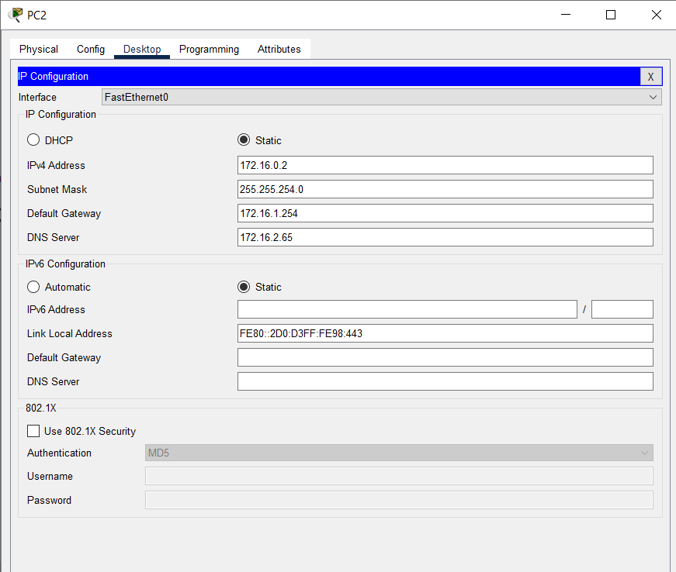

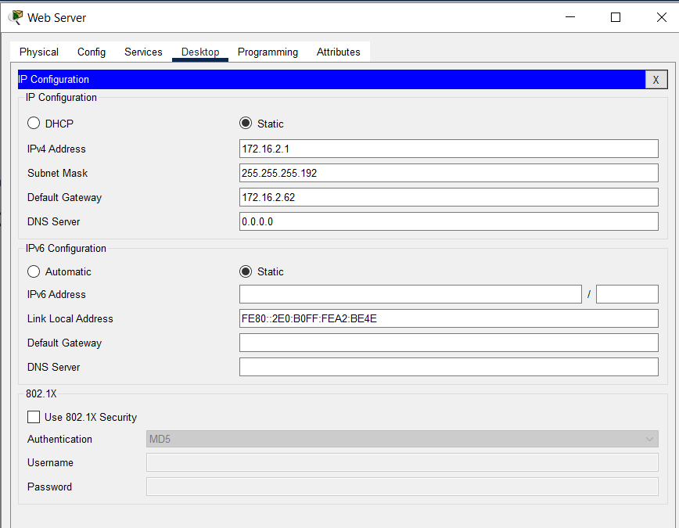
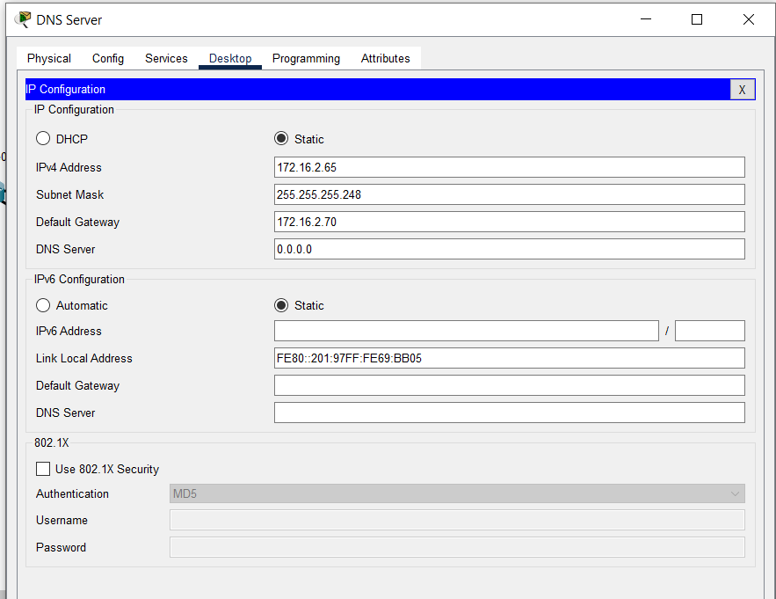

Servere treba podesiti u skladu sa 8. lab vježbom ..(mudl ili moj pdf..)

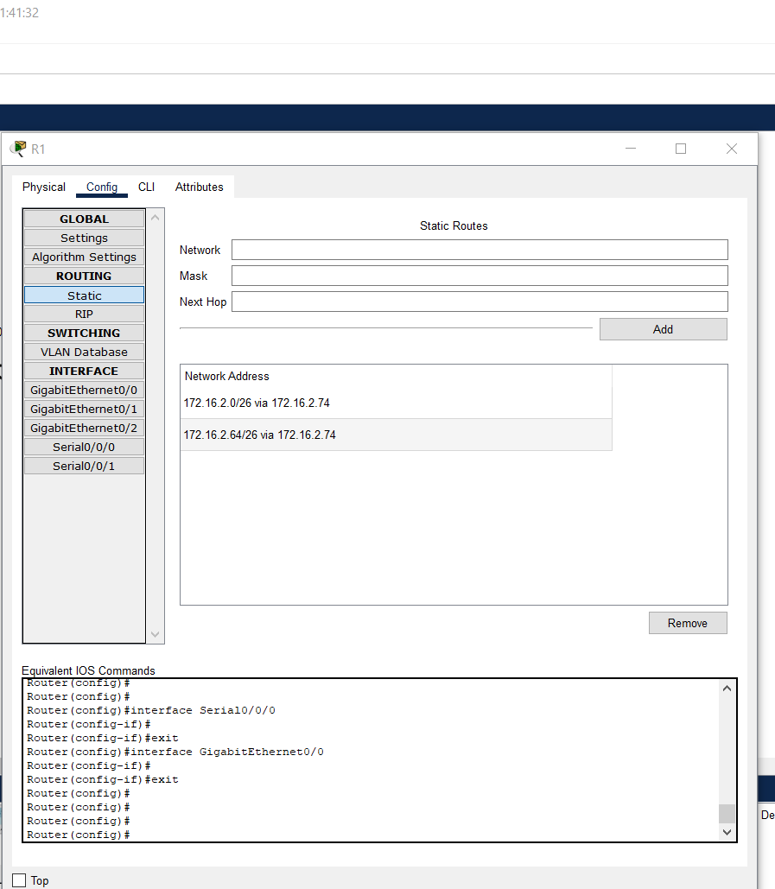

 |  |  |  |  | 172.16.2.0/26 je adresa mreže na kojoj se nalazi WebServer. Paket, da bi stigao na tu adresu isti sa
 |  |  |  |  | rutera R1 mora biti proslijeđen na 172.16.2.74 što je IPv4 Address serijskog porta S0/0/0 od R2.
 |  |  |  |  | 172.16.2.64/26 je adresa mreže na kojoj se nalazi DNS_Server. Paket, da bi stigao na tu adresu isti sa
 |  |  |  |  | rutera R1 mora biti proslijeđen na 172.16.2.74 što je IPv4 Address serijskog porta S0/0/0 od R2.

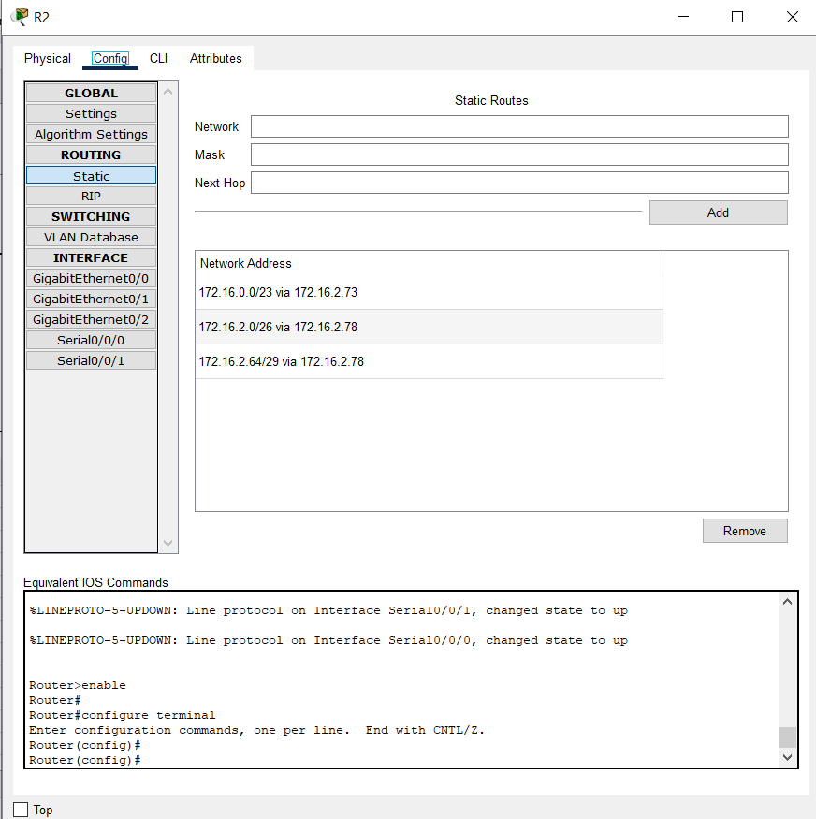
 |  |  |  | Router R2 nije rubni ruter tako da za isti u ovom slučaju imamo jednu rutu više nego kod R1..

 |  |  |  | Statičko rutiranje..lako je

 |  |  |  | Network: | Adresa mreže na koju paket treba da stigne!
 |  |  |  | Mask: | SubnetMask za tu mrežu..
 |  |  |  | NextHop: | Interface rutera na koji paket treba proslijediti..

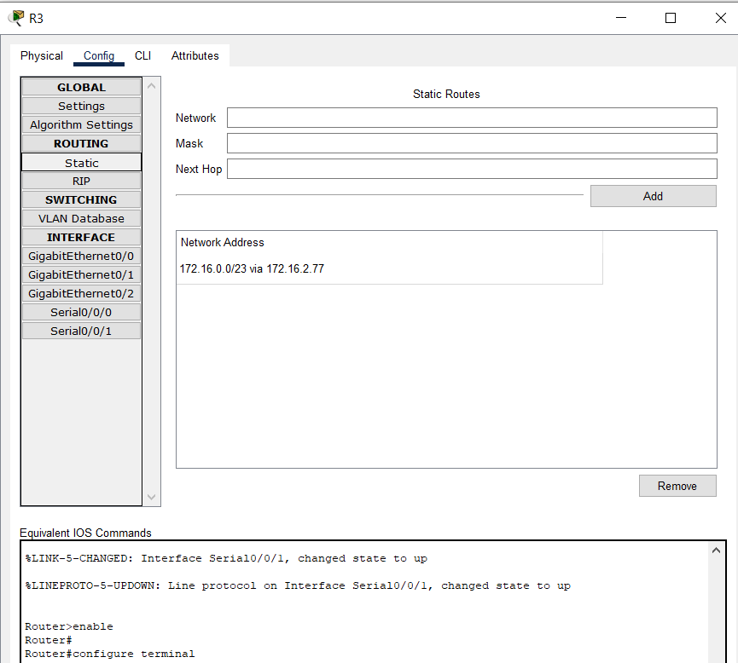

To je to, za kraj još ući na PC1/2 i ping neki od servera ..

